我的工作機
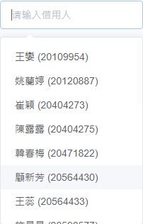
已選0條 |  | 歸還 |  | 轉賬 |  | 轉給：

領用日期 | 統一編號 | 工號 | 姓名 | MaterialPN | CPU | RAM | HDD | Wireless | LCD | OCR | Battery | Adaptor | 地區 | 攜出廠外 | 廠區 | 電腦用途 | 產品類別 | 工作機狀態 | 閒置狀態 | 年限 | E-Form單號
2021-08-12 08:40:30 | GI031825 | 20795434 | 張宵凌 | FLMS0010006 | 1.2G | 4G | 128G | Y | 14 | N | Y | Y | TF01 | N | M | 個人辦公 | NB | 使用中 |  |  | 2108120005

*如果是櫃椅系統需要加編輯按鈕，只能編輯位置一欄

